상품제안서
뉴마인드 스프링다이어리 25절/32절 | 상품코드: S28574

 |  |  |  |  |  |  | 02-713-8555 | www.synergygift.co.kr
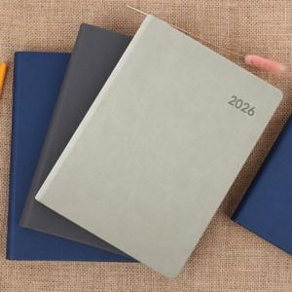

【상세/제작정보】

【인쇄/포장옵션】 | 불박 / OPP(비닐)

【공급단가】 | 수량 | 50~ | 100~ | 300~ | 1,000~ | 3,000~
*VAT별도 | 32절노트식 | 7,050원 | 7,000원 | 6,660원 | 6,380원 | 6,210원
 | 32절투데이 | 7,300원 | 7,250원 | 6,900원 | 6,610원 | 6,430원
 | 25절노트식 | 7,430원 | 7,370원 | 7,020원 | 6,720원 | 6,540원
 | 25절투데이 | 7,680원 | 7,620원 | 7,250원 | 6,950원 | 6,770원

【상품 URL】 | https://www.synergygift.co.kr:443/src/goods_detail.php?gdno=28574

